GUIA
 |  |  | INFORME DE RESULTADOS |  |  |  |  |  | CÓDIGO: GDA-FLC-014
 |  |  | DETERMINACIÓN EN EL LABORATORIO DEL CONTENIDO DE AGUA (HUMEDAD) DE MUESTRAS DE SUELO, ROCA Y MEZCLAS DE SUELO - AGREGADO - INV. E - 122 -13 |  |  |  |  |  | VERSIÓN: 02
 |  |  |  |  |  |  |  |  | PÁGINA 1 DE 1 |  |  | tipo de perforación
 |  |  |  |  |  |  |  |  | FECHA: 19-04-2024

 | CLIENTE: |  |  |  |  | FECHA DE RECEPCIÓN: |  |  |  |  |  | SONDEO
 | PROYECTO: |  |  |  |  | FECHA DE EJECUCIÓN: |  |  |  |  |  | APIQUE
 | CORREO ELECTRÓNICO: |  |  |  |  | FECHA DE EMISIÓN: |  |  |  |  |  | TRINCHERA
 | LOCALIZACIÓN: |  |  |  |  | ORDEN INTERNA: |  | GDA |  |  |  | NQ
 | MUESTRA TOMADA POR: |  |  |  |  | INFORME ID No: |  | -- |  |  |  | N/A

 | PERFORACIÓN: |  |  | MUESTRA No. : |  | PROFUNDIDAD: |  |  | -
 | DESCRIPCIÓN VISUAL:

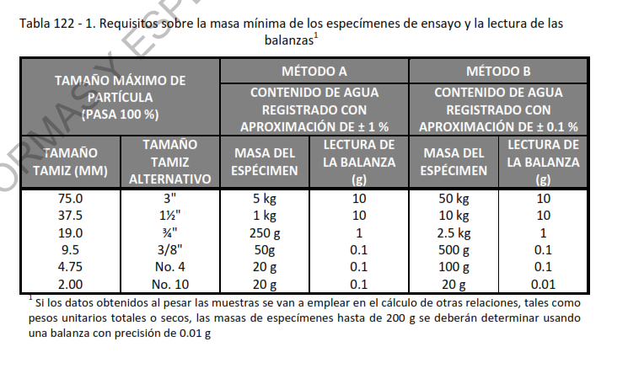
CONTENIDO DE HUMEDAD - (w%)

 |  |  |  |  |  |  |  |  |  | MÉTODO DEL ENSAYO | N/A
 |  |  | Recipiente No.
 |  |  | Masa suelo húmedo |  | g |  |  |  |  | MÉTODO A
 |  |  | Masa suelo seco |  | g |  |  |  |  | MÉTODO B
 |  |  | Masa recipiente |  | g |  |  |  |  | TEMPERATURA DEL ENSAYO
 |  |  | Masa seca |  | g
 |  |  | HUMEDAD |  | % |  |  |  |  | 110°C
 |  |  |  |  |  |  |  |  |  | 60°C
 |  | CONDICIONES DEL ENSAYO
 |  | MÉTODO DEL ENSAYO | TEMPERATURA | MATERIAL EXCLUIDO DE LA MUESTRA ENSAYADA |  |  | (mm) | (g)

 |  |  |  |  | APROBÓ |  |  | REVISÓ
 | DESCARGO DE RESPONSABILIDADES GEODELTA INGENIERÍA S.A.S.
 | El presente ensayo no podrá ser reproducido ni parcial ni totalmente sin previa autorización escrita del laboratorio que lo emite. Los resultados de este ensayo solo son aplicables a las muestras ensayadas. Este informe es válido únicamente si presenta firma de quien Reviso y/o Aprobó. El laboratorio es responsable de toda la información suministrada en el presente informe, excepto cuando la información es suministrada por el cliente. El laboratorio no es responsable por la información suministrada por el cliente, misma que puede afectar la validez de los resultados. (DATOS SUMINISTRADOS POR EL CLIENTE: PROCEDENCIA, PROFUNDIDAD, NUMERO DE PERFORACIÓN Y FECHA DE TOMA)

 |  |  |  |  | Ing. SERGIO DURAN NÚÑEZ |  |  | MIGUEL BARÓN
 |  |  |  |  | Director Técnico |  |  | Jefe laboratorio

--------------------FIN DEL INFORME--------------------

 |  | PONER LA CANTIDAD DE LAS MUESTRAS QUE VIENEN DEL SONDEO |  |  | CANTIDAD DE MODIFICACIONES

